AN113GLMS
定制品订单生产要求 |  |  |  |  | 产品代号命名原则， 备货单号--业务员简写+产品序列+产品英文首字母 如：1. 姜黄素胶囊 2. 苹果醋胶囊 编号1：AMY-GS20240117A1--AY1CU 编号2：AMY-GS20240117A1--AY2AC
文档编号: | Anna-GS20260113A01--AN113GLMS |  | 日期: | 2026.01.13
客户名称: | Zahola Károly |  | 客户性质: | 零售
数量： | 1666瓶 |  | 负责人: | 李娜
产品描述
产品详细 要求 | 软胶囊 | 片剂 | 固体饮料 | 软糖
 | 胶囊壳大小：毛重700mg | 大小/克重： | 大小/克重： | 大小/克重：
 | 胶囊壳颜色：透明（软胶囊） | 是否包衣：是/否 包衣颜色： | 其他要求： | 其他要求： | 瓶子、胶囊壳等附图片
 | 名称：绿唇贻贝油软胶囊 代码：AN113GLMS（软胶囊---新品） 数量：1666瓶 规格：30 粒/瓶 形状：小椭圆（如图 橄榄型 毛重700mg） 颜色：透明软壳 配方要求： 300 mg New Zealand Green-Lipped Mussel Oil (Perna canaliculus oil) lipid extract (PCSO-524® type) 300毫克新西兰绿唇贻贝油（Perna canaliculus油）脂质提取物（PCSO-524®型） 199.55 mg organic extra virgin olive oil 199.55毫克有机特级初榨橄榄油 0.45 mg organic vitamin E 0.45毫克有机维生素E (Total content per softgel capsule: 500 mg liquid) （每粒软胶囊总含量：500毫克;毛重需要做到700mg） |  |  |  | 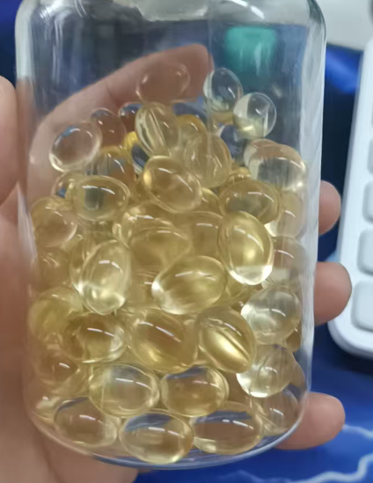 | 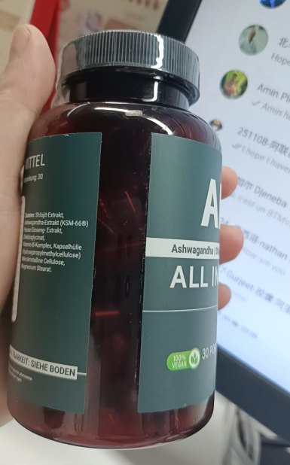 | 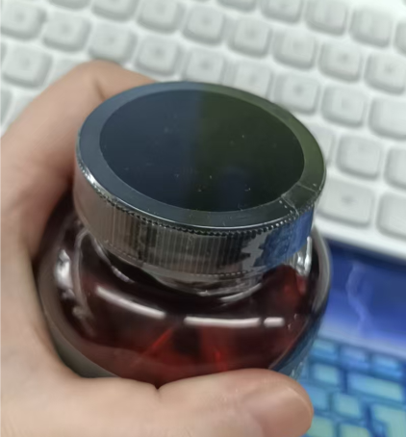

包装要求
容器要求 | 瓶装 | 袋装 | 其他
 | 容量 100ml 颜色：琥珀色（如图） 盖子：黑色（如图）
装量要求 | 30粒/瓶
容器内填充物要求 | 瓶内放置物： | 默认干燥剂
瓶口密封方式 | 瓶子密封： | 铝箔密封
盖子密封方式 | 袋口密封： | 瓶口热塑封
标签要求 | 客户设计制作 | 我司设计制作 | 不贴标签 | 其他
 | 我们负责打印制作
生产日期/批号 | 不打批号日期 | 瓶底打批号日期 | 标签打批号日期 | 其他

其他要求

